Reference
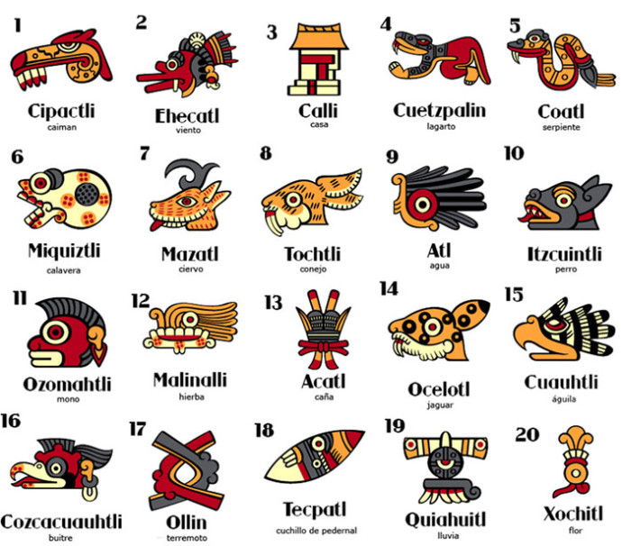
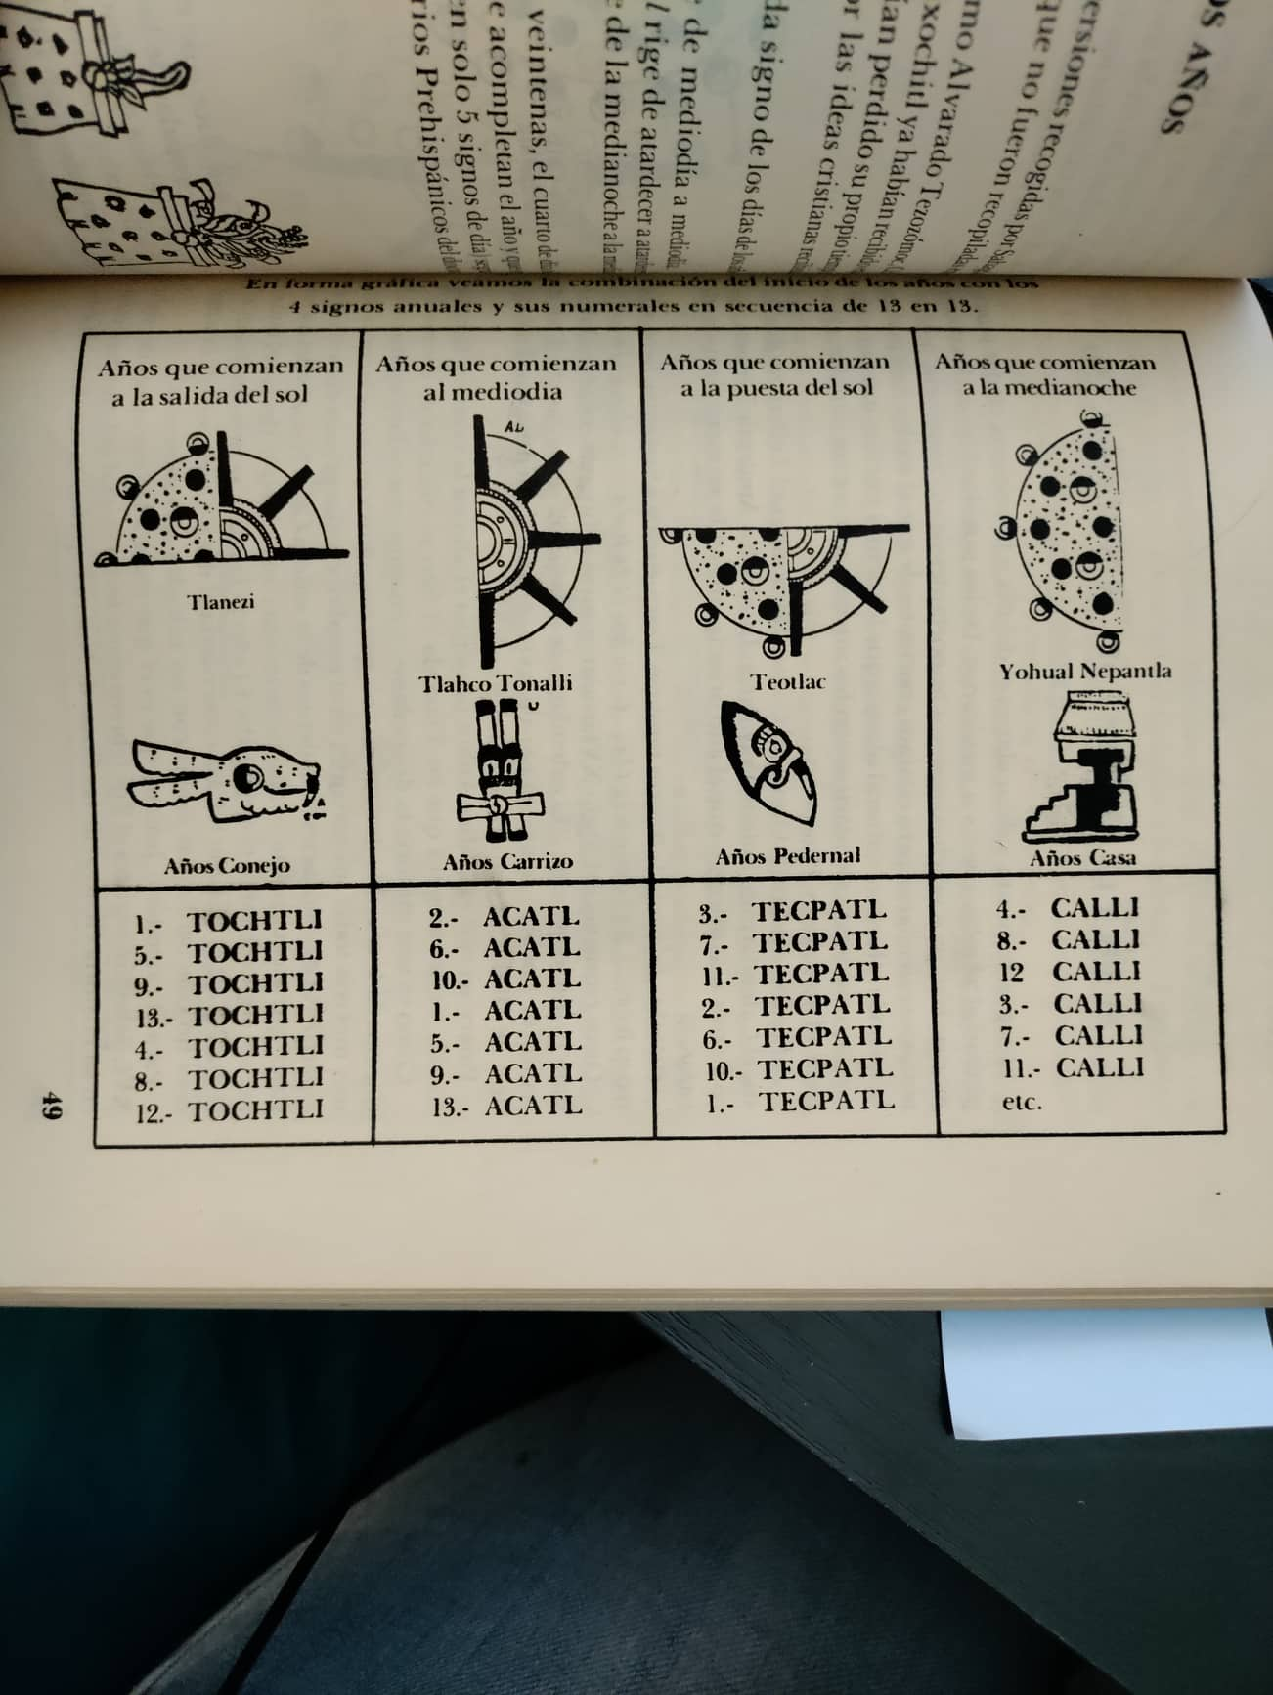
Xiuhpohualli |  | Nemontemi |  |  |  |  |  | Tonalli
Gregorian Year | Tlalpalli (cargador) | 2016-03-06 | 2016-03-07 | 2016-03-08 | 2016-03-09 | 2016-03-10 |  | Cipactli | E | Tonacatecuhtli
2012 | 13 | 9 | 10 | 11 | 12 | 13 |  | Ehekatl | N | Quetzalcoatl
 | Tekpatl | Ozomatli | Malinalli | Akatl | Ocelotl | Cuauhtli | 18:45:00 | Calli | W | Tepeyolohtli
 |  | 2013 | 2013 | 2013 | 2013 | 2013 | end 12:44 AM | Cuetzpallin | S | Huehuecoyotl
 |  |  |  |  |  |  |  | Coatl | E | Chalchiuhtlicue
2013 | 1 | 1 | 2 | 3 | 4 | 5 |  | Miquiztli | N | Tecciztecatl
 | Calli | Cozcacuauhtli | Ollin | Tekpatl | Quiahuitl | Xochitl | 0:45:00 | Mazatl | W | Tlaloc
 |  | 2014 | 2014 | 2014 | 2014 | 2014 | end 6:44 AM | Tochtli | S | Mayahuel
 |  |  |  |  |  |  |  | Atl | E | Xiuhtecuhtli
2014 | 2 | 6 | 7 | 8 | 9 | 10 |  | Itzcuintli | N | Mictlantecuhtli
 | Tochtli | Cipactli | Ehekatl | Calli | Cuetzpallin | Coatl | 6:45:00 | Ozomahtli | W | Xochipilli
 |  | 2015 | 2015 | 2015 | 2015 | 2015 | end 12:44 PM | Mallinalli | S | Patecatl
 |  |  |  |  |  |  |  | Akatl | E | Tezcatlipoca
2015 | 3 | 11 | 12 | 13 | 1 | 2 |  | Ozcelotl | N | Tlazolteotl
 | Akatl | Miquiztli | Mazatl | Tochtli | Atl | Itzcuintli | 12:45:00 | Cuauhtli | W | Xipe Totec
 |  | 2016 | 2016 | 2016 | 2016 | 2016 | end 6:44 PM | Cozcacuauhtli | S | Itzpapalotl
 |  |  |  |  |  |  |  | Ollin | E | Xolotl
2016 | 4 | 3 | 4 | 5 | 6 | 7 |  | Tekpatl | N | Chalchiuhtotolin
 | Tekpatl | Ozomahtli | Mallinalli | Akatl | Ocelotl | Cuauhtli | 18:45:00 | Quiahuitl | W | Chantico
 |  | 2017 | 2017 | 2017 | 2017 | 2017 | end 12:44 AM | Xochitl | S | Xochiquetzal

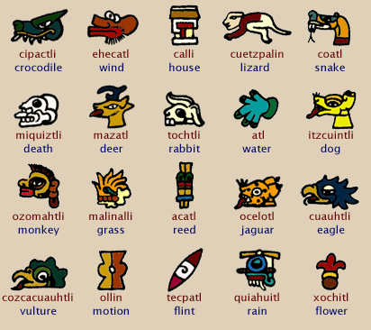
2017 | 5 | 8 | 9 | 10 | 11 | 12 |  | Cempohualilhuitl | DEPENDS ON THE CARGADOR
 | Calli | Cozcacuauhtli | Ollin | Tekpatl | Quiahuitl | Xochitl | 0:45:00 | Atlacahualo | 3/12 - 3/31 | Lo dejado por las aguas
 |  | 2018 | 2018 | 2018 | 2018 | 2018 | end 6:44 AM | Tlacaxipehualiztli | 4/1 - 4/20 | El cambio de las cosas
 |  |  |  |  |  |  |  | Tezoztontli | 4/21 - 5/10 | La pequeña velacion
2018 | 6 | 13 | 1 | 2 | 3 | 4 |  | Hueytozoztli | 5/11 - 5/30 | La gran velacion
 | Tochtli | Cipactli | Ehekatl | Calli | Cuetzpallin | Coatl | 6:45:00 | Toxcatl | 5/31 - 6/19 | Las cosas secas
 |  | 2019 | 2019 | 2019 | 2019 | 2019 | end 12:44 PM | Etzacualiztli | 6/20 - 7/9 | Comer Etzallli
 |  |  |  |  |  |  |  | Tecuilhuitontli | 7/10 - 7/29 | Fiesta de los señores
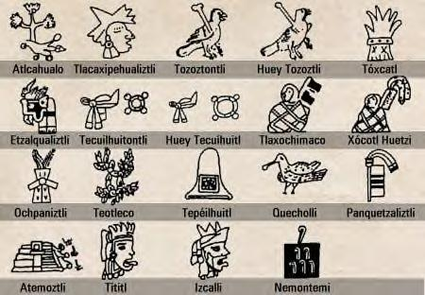
2019 | 7 | 5 | 6 | 7 | 8 | 9 |  | Huey Tecuilhuitl | 7/30 - 8/18 | La gran fiesta de los señores
 | Akatl | Miquiztli | Mazatl | Tochtli | Atl | Itzcuintli | 12:45:00 | Tlaxochimaco | 8/19 - 9/7 | Ofrenda de flores
 |  | 2020 | 2020 | 2020 | 2020 | 2020 | end 6:44 PM | Xocotl Huetzi | 9/8 - 9/27 | La caida de los frutos
 |  |  |  |  |  |  |  | Ochpaniztli | 9/28 - 10/17 | Barrimiento de los caminos
2020 | 8 | 10 | 11 | 12 | 13 | 1 |  | Teotleco | 10/18 - 11/6 | Llegada de los principios generadores
 | Tekpatl | Ozomahtli | Mallinalli | Akatl | Ocelotl | Cuauhtli | 18:45:00 | Tepeilhuitl | 11/7 - 11/26 | La fiesta de los cerros
 |  | 2021 | 2021 | 2021 | 2021 | 2021 | end 12:44 AM | Quecholli | 11/27 - 12/16 | La veintena de los flamingos
 |  |  |  |  |  |  |  | Panquetzaliztli | 12/17 - 1/5 | El levantamiento de los estandartes
2021 | 9 | 2 | 3 | 4 | 5 | 6 |  | Atemoztli | 1/6 - 1/25 | El descenso de las aguas
 | Calli | Cozcacuauhtli | Ollin | Tekpatl | Quiahuitl | Xochitl | 0:45:00 | Tititl | 1/26 - 2/14 | Veintena de recogimiento
 |  | 2022 | 2022 | 2022 | 2022 | 2022 | end 6:44 AM | Izcalli | 2/15 - 3/6 | Veintena del resurgimiento
 |  |  |  |  |  |  |  | Nemontemi | 3/7 - 3/11 | Dias de meditacion
2022 | 10 | 7 | 8 | 9 | 10 | 11
 | Tochtli | Cipactli | Ehekatl | Calli | Cuetzpallin | Coatl | 6:43:00 | Xihuitl
 |  | 2023 | 2023 | 2023 | 2023 | 2023 | end 12:43 PM | Tochtli | 6:43:00 | SOUTH
 |  |  |  |  |  |  |  | Acatl | 12:43:00 | EAST
 |  |  |  |  |  |  |  | Tecpatl | 18:43:00 | NORTH
 |  |  |  |  |  |  |  | Calli | 0:43:00 | WEST

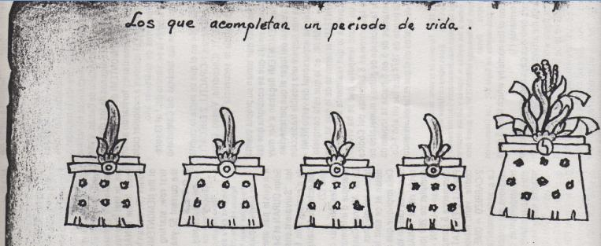
 |  |  |  |  |  |  |  | Tlalpilli Calli |  | Tlalpilli Tochtli |  | Tlalpilli Acatl |  | Tlalpilli Tecpatl
 |  |  |  |  |  |  |  | 2013 | 1 - Calli | 2026 | 1 - Tochtli | 2039 | 1 - Acatl | 2052 | 1 - Tecpatl
 |  |  |  |  |  |  |  | 2014 | 2 - Tochtli | 2027 | 2 - Acatl | 2040 | 2 - Tecpatl | 2053 | 2 - Calli
 |  |  |  |  |  |  |  | 2015 | 3 - Acatl | 2028 | 3 - Tecpatl | 2041 | 3 - Calli | 2054 | 3 - Tochtli
 |  |  |  |  |  |  |  | 2016 | 4 - Tecpatl | 2029 | 4 - Calli | 2042 | 4 - Tochtli | 2055 | 4 - Acatl
 |  |  |  |  |  |  |  | 2017 | 5 - Calli | 2030 | 5 - Tochtli | 2043 | 5 - Acatl | 2056 | 5 - Tecpatl
 |  |  |  |  |  |  |  | 2018 | 6 - Tochtli | 2031 | 6 - Acatl | 2044 | 6 - Tecpatl | 2057 | 6 - Calli
 |  |  |  |  |  |  |  | 2019 | 7 - Acatl | 2032 | 7 - Tecpatl | 2045 | 7 - Calli | 2058 | 7 - Tochtli
 |  |  |  |  |  |  |  | 2020 | 8 - Tecpatl | 2033 | 8 - Calli | 2046 | 8 - Tochtli | 2059 | 8 - Acatl
 |  |  |  |  |  |  |  | 2021 | 9 - Calli | 2034 | 9 - Tochtli | 2047 | 9 - Acatl | 2060 | 9 - Tecpatl
 |  |  |  |  |  |  |  | 2022 | 10 - Tochtli | 2035 | 10 - Acatl | 2048 | 10 - Tecpatl | 2061 | 10 - Calli
 |  |  |  |  |  |  |  | 2023 | 11 - Acatl | 2036 | 11 - Tecpatl | 2049 | 11 - Calli | 2062 | 11 - Tochtli
 |  |  |  |  |  |  |  | 2024 | 12 - Tecpatl | 2037 | 12 - Calli | 2050 | 12 - Tochtli | 2063 | 12 - Acatl
 |  |  |  |  |  |  |  | 2025 | 13 - Calli | 2038 | 13 - Tochtli | 2051 | 13 - Acatl | 2064 | 13 - Tecpatl

10 Tochtli (II)
6:43 AM
MATLACTLI - TOCHTLI | Atlacahualo | Tlacaxpehualiztli | Tezoztontli | Hueytozoztli | Toxcatl | Etzalcualiztli | Tecuilhuitontli | Hueytecuilhuitl | Tlaxochimaco | Xocotlhuetzi | Ochpaniztli | Teotleco | Tepeilhuitl | Quecholli | Panquetzaliztli | Atemoztli | Tititl | Izcalli | NEMONTEMI
Cipactli | 4 | 11 | 5 | 12 | 6 | 13 | 7 | 1 | 8 | 2 | 9 | 3 | 10 | 4 | 11 | 5 | 12 | 6 | Cipactli | 7
Ehecatl | 5 | 12 | 6 | 13 | 7 | 1 | 8 | 2 | 9 | 3 | 10 | 4 | 11 | 5 | 12 | 6 | 13 | 7 | Ehecatl | 8
Calli | 6 | 13 | 7 | 1 | 8 | 2 | 9 | 3 | 10 | 4 | 11 | 5 | 12 | 6 | 13 | 7 | 1 | 8 | Calli | 9
Cuetzpallin | 7 | 1 | 8 | 2 | 9 | 3 | 10 | 4 | 11 | 5 | 12 | 6 | 13 | 7 | 1 | 8 | 2 | 9 | Cuetzpallin | 10
Coatl | 8 | 2 | 9 | 3 | 10 | 4 | 11 | 5 | 12 | 6 | 13 | 7 | 1 | 8 | 2 | 9 | 3 | 10 | Coatl | 11
Miquiztli | 9 | 3 | 10 | 4 | 11 | 5 | 12 | 6 | 13 | 7 | 1 | 8 | 2 | 9 | 3 | 10 | 4 | 11 | 03/7-03/12 (12:43 noon)
Mazatl | 10 | 4 | 11 | 5 | 12 | 6 | 13 | 7 | 1 | 8 | 2 | 9 | 3 | 10 | 4 | 11 | 5 | 12
Tochtli | 11 | 5 | 12 | 6 | 13 | 7 | 1 | 8 | 2 | 9 | 3 | 10 | 4 | 11 | 5 | 12 | 6 | 13
Atl | 12 | 6 | 13 | 7 | 1 | 8 | 2 | 9 | 3 | 10 | 4 | 11 | 5 | 12 | 6 | 13 | 7 | 1
Itzcuintli | 13 | 7 | 1 | 8 | 2 | 9 | 3 | 10 | 4 | 11 | 5 | 12 | 6 | 13 | 7 | 1 | 8 | 2
Ozomahtli | 1 | 8 | 2 | 9 | 3 | 10 | 4 | 11 | 5 | 12 | 6 | 13 | 7 | 1 | 8 | 2 | 9 | 3
Malinalli | 2 | 9 | 3 | 10 | 4 | 11 | 5 | 12 | 6 | 13 | 7 | 1 | 8 | 2 | 9 | 3 | 10 | 4
Acatl | 3 | 10 | 4 | 11 | 5 | 12 | 6 | 13 | 7 | 1 | 8 | 2 | 9 | 3 | 10 | 4 | 11 | 5
Ocelotl | 4 | 11 | 5 | 12 | 6 | 13 | 7 | 1 | 8 | 2 | 9 | 3 | 10 | 4 | 11 | 5 | 12 | 6
Cuauhtli | 5 | 12 | 6 | 13 | 7 | 1 | 8 | 2 | 9 | 3 | 10 | 4 | 11 | 5 | 12 | 6 | 13 | 7
Coscacuauhtli | 6 | 13 | 7 | 1 | 8 | 2 | 9 | 3 | 10 | 4 | 11 | 5 | 12 | 6 | 13 | 7 | 1 | 8
Ollin | 7 | 1 | 8 | 2 | 9 | 3 | 10 | 4 | 11 | 5 | 12 | 6 | 13 | 7 | 1 | 8 | 2 | 9
Tecpatl | 8 | 2 | 9 | 3 | 10 | 4 | 11 | 5 | 12 | 6 | 13 | 7 | 1 | 8 | 2 | 9 | 3 | 10
Quiauitl | 9 | 3 | 10 | 4 | 11 | 5 | 12 | 6 | 13 | 7 | 1 | 8 | 2 | 9 | 3 | 10 | 4 | 11
Xochipapalo 01/10/22 Ref. Arturo Meza PG 245, 253 - Cauhpohualli 1999
Xochitl | 10 | 4 | 11 | 5 | 12 | 6 | 13 | 7 | 1 | 8 | 2 | 9 | 3 | 10 | 4 | 11 | 5 | 12
Gregorian Calendar | 03/12-03/31 | 04/1-04/20 | 04/21-05/10 | 05/11-05/30 | 05/31-06/19 | 06/20-07/9 | 07/10-07/29 | 07/30-08/18 | 08/19-09/7 | 09/8-09/27 | 09/28-10/17 | 10/18-11/6 | 11/7-11/26 | 11/17-12/16 | 12/17-1/5 | 1/6-1/25 | 1/26-2/14 | 02/15-03/6

9 Calli (II)
12:44 AM
CHICNAHUI - CALLI | Atlacahualo | Tlacaxpehualiztli | Tezoztontli | Hueytozoztli | Toxcatl | Etzalcualiztli | Tecuilhuitontli | Hueytecuilhuitl | Tlaxochimaco | Xocotlhuetzi | Ochpaniztli | Teotleco | Tepeilhuitl | Quecholli | Panquetzaliztli | Atemoztli | Tititl | Izcalli | NEMONTEMI
Cipactli | 8 | 2 | 9 | 3 | 10 | 4 | 11 | 5 | 12 | 6 | 13 | 7 | 1 | 8 | 2 | 9 | 3 | 10 | Coscacuauhtli | 2
Ehecatl | 9 | 3 | 10 | 4 | 11 | 5 | 12 | 6 | 13 | 7 | 1 | 8 | 2 | 9 | 3 | 10 | 4 | 11 | Ollin | 3
Calli | 10 | 4 | 11 | 5 | 12 | 6 | 13 | 7 | 1 | 8 | 2 | 9 | 3 | 10 | 4 | 11 | 5 | 12 | Tecpatl | 4
Cuetzpallin | 11 | 5 | 12 | 6 | 13 | 7 | 1 | 8 | 2 | 9 | 3 | 10 | 4 | 11 | 5 | 12 | 6 | 13 | Quiauitl | 5
Coatl | 12 | 6 | 13 | 7 | 1 | 8 | 2 | 9 | 3 | 10 | 4 | 11 | 5 | 12 | 6 | 13 | 7 | 1 | Xochitl | 6
Miquiztli | 13 | 7 | 1 | 8 | 2 | 9 | 3 | 10 | 4 | 11 | 5 | 12 | 6 | 13 | 7 | 1 | 8 | 2 | 03/7/22 - 03/12/22
Mazatl | 1 | 8 | 2 | 9 | 3 | 10 | 4 | 11 | 5 | 12 | 6 | 13 | 7 | 1 | 8 | 2 | 9 | 3
Tochtli | 2 | 9 | 3 | 10 | 4 | 11 | 5 | 12 | 6 | 13 | 7 | 1 | 8 | 2 | 9 | 3 | 10 | 4
Atl | 3 | 10 | 4 | 11 | 5 | 12 | 6 | 13 | 7 | 1 | 8 | 2 | 9 | 3 | 10 | 4 | 11 | 5
Itzcuintli | 4 | 11 | 5 | 12 | 6 | 13 | 7 | 1 | 8 | 2 | 9 | 3 | 10 | 4 | 11 | 5 | 12 | 6
Ozomahtli | 5 | 12 | 6 | 13 | 7 | 1 | 8 | 2 | 9 | 3 | 10 | 4 | 11 | 5 | 12 | 6 | 13 | 7
Malinalli | 6 | 13 | 7 | 1 | 8 | 2 | 9 | 3 | 10 | 4 | 11 | 5 | 12 | 6 | 13 | 7 | 1 | 8
Acatl | 7 | 1 | 8 | 2 | 9 | 3 | 10 | 4 | 11 | 5 | 12 | 6 | 13 | 7 | 1 | 8 | 2 | 9
Ocelotl | 8 | 2 | 9 | 3 | 10 | 4 | 11 | 5 | 12 | 6 | 13 | 7 | 1 | 8 | 2 | 9 | 3 | 10
Cuauhtli | 9 | 3 | 10 | 4 | 11 | 5 | 12 | 6 | 13 | 7 | 1 | 8 | 2 | 9 | 3 | 10 | 4 | 11
Coscacuauhtli | 10 | 4 | 11 | 5 | 12 | 6 | 13 | 7 | 1 | 8 | 2 | 9 | 3 | 10 | 4 | 11 | 5 | 12
Ollin | 11 | 5 | 12 | 6 | 13 | 7 | 1 | 8 | 2 | 9 | 3 | 10 | 4 | 11 | 5 | 12 | 6 | 13
Tecpatl | 12 | 6 | 13 | 7 | 1 | 8 | 2 | 9 | 3 | 10 | 4 | 11 | 5 | 12 | 6 | 13 | 7 | 1
Quiauitl | 13 | 7 | 1 | 8 | 2 | 9 | 3 | 10 | 4 | 11 | 5 | 12 | 6 | 13 | 7 | 1 | 8 | 2
Xochitl | 1 | 8 | 2 | 9 | 3 | 10 | 4 | 11 | 5 | 12 | 6 | 13 | 7 | 1 | 8 | 2 | 9 | 3
Xochipapalo
02/22/21
Gregorian Calendar | 3/11 - 3/30 | 03/31-04/19 | 04/20-05/09 | 05/10-05/29 | 05/30-06/18 | 06/19-07/08 | 07/09-07/28 | 07/29-08/17 | 08/18-09/16 | 09/7-09/26 | 09/27-10/16 | 10/17-11/05 | 11/06-11/25 | 11/26-12/15 | 12/16-01/04 | 01/05-01/24 | 01/25-02/13 | 02/15-03/05

